Grafiko 1
Grafiko 1. Hiri-Planeamenduaren izapide egoeraren mapa. Euskal A.E. 2023
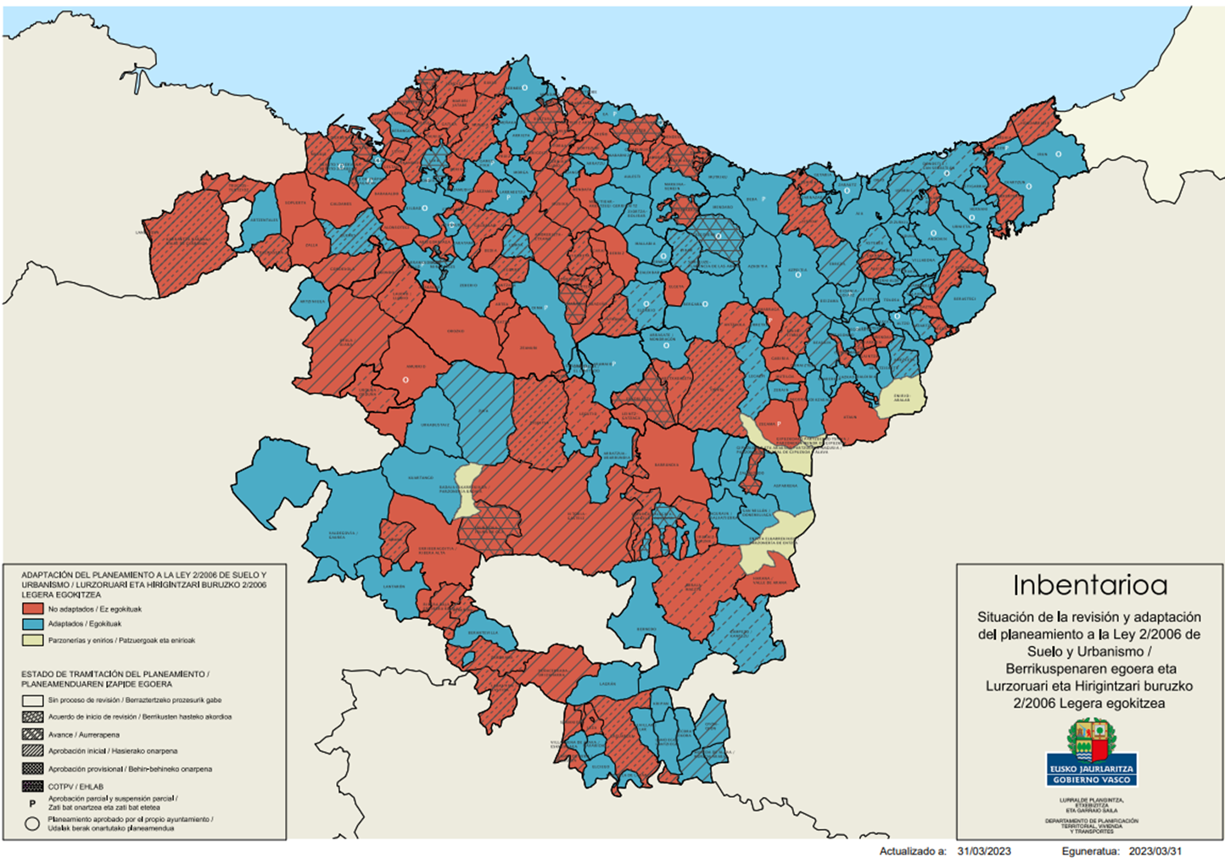

Iturria: Eusko Jaurlaritza. Lurralde Plangintza, Etxebizitza eta Garraio Saila. Inbentarioa
https://www.euskadi.eus/web01-a3lurap2/eu/aa90aInbentarioaWar/visor/iniciarVisorMapaCAPV?locale=eu

